stand selectie wk 2024
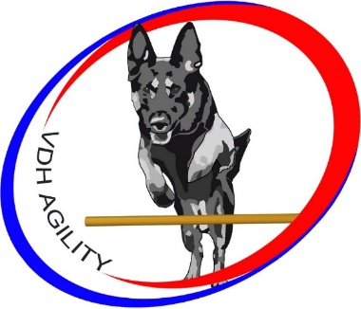


 |  |  | Ypelaar | Ypelaar | Ypelaar | Ypelaar
naam | naam | graad | 2023-09-10 | 2023-09-10 | 2024-04-21 | 2024-04-21 |  |  |  |  |  |  | totaal
geleider | hond |  | Vast Parcours | Jumping | Vast Parcours | Jumping | Vast Parcours | Jumping | Vast Parcours | Jumping | Vast Parcours | Jumping | alle wedstrijden
Annika Jansen | Bumper | 3e | 29 | 40 | 40 | 36 |  |  |  |  |  |  | 145
Janet v Steenis | Fivanka | 2e |  |  | 36 | 40 |  |  |  |  |  |  | 76
Lianne Kaspers | Quiva | 1e | 40 |  |  |  |  |  |  |  |  |  | 40
Annelies Kuenen | Coen | 1e |  |  |  | 40 |  |  |  |  |  |  | 40
Kalinda van Doremalen | Nash | 1e | 36 |  |  |  |  |  |  |  |  |  | 36
Edwin Bronswijk | Kenzo | 2e | 36 |  |  |  |  |  |  |  |  |  | 36
Margie Scipio | Kenna | 1e |  |  |  | 36 |  |  |  |  |  |  | 36
Alex van Egmond | Tyra | 1e |  |  |  | 32 |  |  |  |  |  |  | 32

